医学数据描述性分析
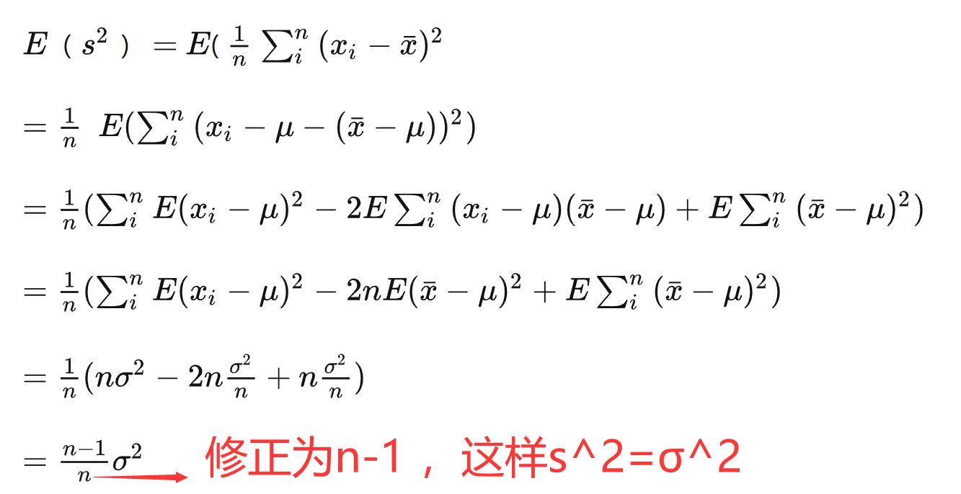
74.3 | 78.8 | 68.8 | 78 | 70.4 | 80.5 | 80.5 | 69.7 | 71.2 | 73.5 | 0.1 | 66.3 | 3 | 61.5 | 0 | 0.00082871897554
79.5 | 75.6 | 75 | 78.8 | 72 | 72 | 72 | 74.3 | 71.2 | 72 | 0.2 | 68.3 | 7 | 64.5 | 1 | 0.0066388439922
75 | 73.5 | 78.8 | 74.3 | 75.8 | 65 | 74.3 | 71.2 | 69.7 | 68 | 0.3 | 70.3 | 7 | 67.5 | 7 | 0.029611283757
73.5 | 75 | 72 | 64.3 | 75.8 | 80.3 | 69.7 | 74.3 | 73.5 | 73.5 | 0.4 | 72.3 | 18 | 70.5 | 16 | 0.073536270766
75.8 | 75.8 | 68.8 | 76.5 | 70.4 | 71.2 | 81.2 | 75 | 70.4 | 68 | 0.5 | 74.3 | 26 | 73.5 | 29 | 0.10167766411
70.4 | 72 | 76.5 | 74.3 | 76.5 | 77.6 | 67.3 | 72 | 75 | 74.3 | 0.6 | 76.3 | 15 | 76.5 | 30 | 0.07827608783
73.5 | 79.5 | 73.5 | 74.7 | 65 | 76.5 | 81.6 | 75.4 | 72.7 | 72.7 | 0.7 | 78.3 | 11 | 79.5 | 10 | 0.033551524344
67.2 | 76.5 | 72.7 | 70.4 | 77.2 | 68.8 | 67.3 | 67.3 | 67.3 | 72.7 | 0.8 | 80.3 | 7 | 82.5 | 6 | 0.0080070952257
75.8 | 73.5 | 75 | 72.7 | 73.5 | 73.5 | 72.7 | 81.6 | 70.3 | 74.3 | 0.9 | 82.3 | 5 | 85.5 | 1 | 0.0010639404571
73.5 | 79.5 | 70.4 | 76.5 | 72.7 | 77.2 | 84.3 | 75 | 76.5 | 70.4 | 1 | 84.3 | 1
★ |  |  |  |  |  | G1>0 | 右尾长 | 尖峰细尾 | G2<0
mean | var | std | CV | 偏度 | 峰度 | G1<0 | 左尾长 | 缓峰粗尾 | G2>0
73.66 | 15.524242424 | 3.9400815251 | 5.3490110305 | 0.0600752116 | 0.033868644204 | 64.3

中位数M | Q1 | Q3 | 三均值 | 四分位极差R1
73.5 | 71.2 | 75.8 | 73.5 | 4.6

73.5 | 71.2 | 75.8

下截点 | 上截点 | ★★★异常值检测=》哪个指标抗干扰性强，怎么证明呢？
Q1-1.5R1 | Q3+1.5R1 | 删除84.3后，M,Q1,Q3均不变，抗干扰性强
64.3 | 82.7

总体下截点 | 总体上截点
63.029660045 | 84.290339955

 | ☆☆为什么样本方差需要/n-1?? |  |  | ★★★★

